Introducción
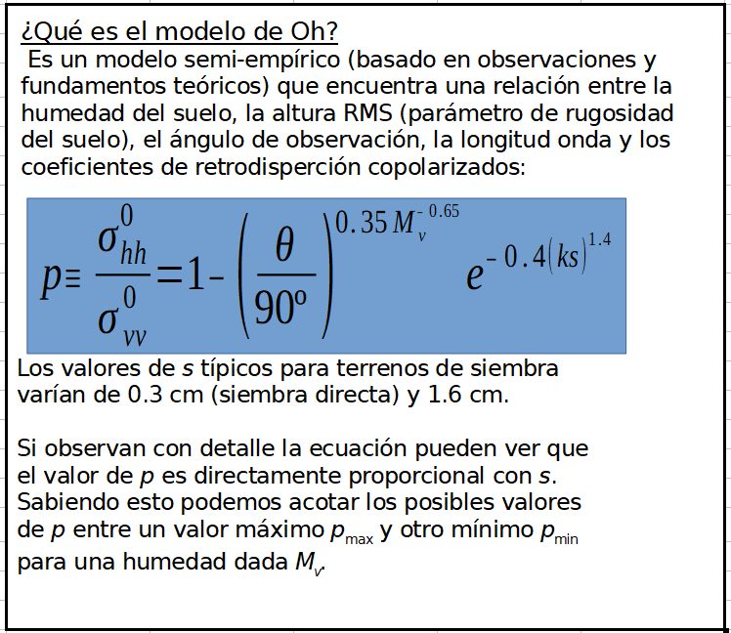

¿Qué es k?
Se la conoce como número de onda. Su expresión es 2·π/λ.
Es el análogo espacial de la frecuencia, mayor longitud de onda, menor k (menor frecuencia espacial).

¿Dónde coincide el modelo?
Para valores que cumplan:
0.04 < M_{v} < 0.291 m³/m³
10º < θ < 70º
0.13 < k·s < 6.98

Modelo Directo
Main Title
 |  | Modelo Directo
Ángulo cenital de incidencia | Longitud de onda del radar | Humedad volúmetrica del suelo | Altura RMS mínima del suelo | Altura RMS máxima del suelo |  |  |  | Cociente mínimo de σhh/σvv | Cociente máximo de σhh/σvv | Cociente de σhh/σvv para s1 | Cociente de σhh/σvv para s2 | Cociente de σhh/σvv para s3
θ (Grados) | λ (cm) | Mv (m3/m3) | smin (cm) | smax (cm) | s1 (cm) | s2 (cm) | s3 (cm) | pmin | pmax | p1 | p2 | p3
19 | 5 | 0.05 | 0.3 | 1.6 | 0.6 | 0.9 | 1.2 | 0.98011424529 | 0.99239642828 | 0.98317779927 | 0.98630732335 | 0.98918232687
19 | 5 | 0.055 | 0.3 | 1.6 | 0.6 | 0.9 | 1.2 | 0.97499145622 | 0.9904376646 | 0.9788442154 | 0.98277993928 | 0.98639557533
19 | 5 | 0.06 | 0.3 | 1.6 | 0.6 | 0.9 | 1.2 | 0.96953955358 | 0.98835306015 | 0.97423222043 | 0.97902593844 | 0.98342978893
19 | 5 | 0.065 | 0.3 | 1.6 | 0.6 | 0.9 | 1.2 | 0.96382908028 | 0.98616958792 | 0.96940148962 | 0.97509389434 | 0.98032334241
19 | 5 | 0.07 | 0.3 | 1.6 | 0.6 | 0.9 | 1.2 | 0.95792028545 | 0.98391028492 | 0.96440299024 | 0.97102529256 | 0.97710901075
19 | 5 | 0.075 | 0.3 | 1.6 | 0.6 | 0.9 | 1.2 | 0.95186405458 | 0.98159460787 | 0.95927976847 | 0.96685517117 | 0.97381447519
19 | 5 | 0.08 | 0.3 | 1.6 | 0.6 | 0.9 | 1.2 | 0.94570304393 | 0.97923886694 | 0.95406790907 | 0.96261290188 | 0.97046294038
19 | 5 | 0.085 | 0.3 | 1.6 | 0.6 | 0.9 | 1.2 | 0.93947282219 | 0.97685666226 | 0.94879750106 | 0.9583229761 | 0.96707375534
19 | 5 | 0.09 | 0.3 | 1.6 | 0.6 | 0.9 | 1.2 | 0.93320292804 | 0.97445928833 | 0.9434935325 | 0.9540057332 | 0.96366298886
19 | 5 | 0.095 | 0.3 | 1.6 | 0.6 | 0.9 | 1.2 | 0.92691780854 | 0.9720560928 | 0.93817668416 | 0.94967800663 | 0.96024393993
19 | 5 | 0.1 | 0.3 | 1.6 | 0.6 | 0.9 | 1.2 | 0.92063763106 | 0.96965478691 | 0.9328640165 | 0.94535368298 | 0.95682757943
19 | 5 | 0.105 | 0.3 | 1.6 | 0.6 | 0.9 | 1.2 | 0.91437897554 | 0.96726171022 | 0.92756955516 | 0.94104417864 | 0.95342292667
19 | 5 | 0.11 | 0.3 | 1.6 | 0.6 | 0.9 | 1.2 | 0.90815541912 | 0.96488205412 | 0.92230478564 | 0.93675884238 | 0.95003736751
19 | 5 | 0.115 | 0.3 | 1.6 | 0.6 | 0.9 | 1.2 | 0.90197802738 | 0.96252004966 | 0.91707906877 | 0.93250529359 | 0.94667692151
19 | 5 | 0.12 | 0.3 | 1.6 | 0.6 | 0.9 | 1.2 | 0.89585576559 | 0.96017912485 | 0.91189998866 | 0.92828970549 | 0.94334646573
19 | 5 | 0.125 | 0.3 | 1.6 | 0.6 | 0.9 | 1.2 | 0.88979584267 | 0.9578620361 | 0.90677364363 | 0.92411704188 | 0.94004992173
19 | 5 | 0.13 | 0.3 | 1.6 | 0.6 | 0.9 | 1.2 | 0.88380399839 | 0.95557097809 | 0.90170488921 | 0.91999125498 | 0.93679041191
19 | 5 | 0.135 | 0.3 | 1.6 | 0.6 | 0.9 | 1.2 | 0.87788474359 | 0.95330767558 | 0.89669754129 | 0.9159154508 | 0.93357039011
19 | 5 | 0.14 | 0.3 | 1.6 | 0.6 | 0.9 | 1.2 | 0.87204156085 | 0.9510734602 | 0.89175454595 | 0.91189202736 | 0.93039175084
19 | 5 | 0.145 | 0.3 | 1.6 | 0.6 | 0.9 | 1.2 | 0.86627707262 | 0.94886933467 | 0.88687812163 | 0.90792279036 | 0.92725592068
19 | 5 | 0.15 | 0.3 | 1.6 | 0.6 | 0.9 | 1.2 | 0.86059318196 | 0.94669602665 | 0.88206987819 | 0.90400905019 | 0.92416393487
19 | 5 | 0.155 | 0.3 | 1.6 | 0.6 | 0.9 | 1.2 | 0.85499119067 | 0.94455403389 | 0.87733091689 | 0.90015170323 | 0.92111650159
19 | 5 | 0.16 | 0.3 | 1.6 | 0.6 | 0.9 | 1.2 | 0.84947189853 | 0.94244366221 | 0.8726619143 | 0.8963513002 | 0.91811405592
19 | 5 | 0.165 | 0.3 | 1.6 | 0.6 | 0.9 | 1.2 | 0.84403568674 | 0.94036505736 | 0.86806319289 | 0.89260810356 | 0.91515680521
19 | 5 | 0.17 | 0.3 | 1.6 | 0.6 | 0.9 | 1.2 | 0.8386825882 | 0.93831823191 | 0.86353478049 | 0.88892213596 | 0.91224476737
19 | 5 | 0.175 | 0.3 | 1.6 | 0.6 | 0.9 | 1.2 | 0.83341234672 | 0.93630308793 | 0.85907646039 | 0.88529322102 | 0.90937780303
19 | 5 | 0.18 | 0.3 | 1.6 | 0.6 | 0.9 | 1.2 | 0.82822446708 | 0.93431943604 | 0.85468781365 | 0.88172101773 | 0.9065556428
19 | 5 | 0.185 | 0.3 | 1.6 | 0.6 | 0.9 | 1.2 | 0.82311825719 | 0.93236701162 | 0.8503682548 | 0.87820504954 | 0.90377791018
19 | 5 | 0.19 | 0.3 | 1.6 | 0.6 | 0.9 | 1.2 | 0.81809286383 | 0.93044548842 | 0.84611706207 | 0.87474472896 | 0.90104414103
19 | 5 | 0.195 | 0.3 | 1.6 | 0.6 | 0.9 | 1.2 | 0.81314730281 | 0.92855449015 | 0.84193340289 | 0.8713393783 | 0.89835379996
19 | 5 | 0.2 | 0.3 | 1.6 | 0.6 | 0.9 | 1.2 | 0.80828048456 | 0.92669360017 | 0.83781635555 | 0.86798824732 | 0.89570629426
19 | 5 | 0.205 | 0.3 | 1.6 | 0.6 | 0.9 | 1.2 | 0.80349123572 | 0.92486236984 | 0.83376492746 | 0.86469052809 | 0.89310098562
19 | 5 | 0.21 | 0.3 | 1.6 | 0.6 | 0.9 | 1.2 | 0.79877831744 | 0.92306032548 | 0.82977807062 | 0.86144536757 | 0.89053720013
19 | 5 | 0.215 | 0.3 | 1.6 | 0.6 | 0.9 | 1.2 | 0.79414044087 | 0.92128697428 | 0.82585469473 | 0.85825187831 | 0.88801423666
19 | 5 | 0.22 | 0.3 | 1.6 | 0.6 | 0.9 | 1.2 | 0.78957628025 | 0.9195418093 | 0.82199367828 | 0.85510914742 | 0.885531374
19 | 5 | 0.225 | 0.3 | 1.6 | 0.6 | 0.9 | 1.2 | 0.78508448393 | 0.91782431374 | 0.81819387785 | 0.85201624421 | 0.88308787689
19 | 5 | 0.23 | 0.3 | 1.6 | 0.6 | 0.9 | 1.2 | 0.78066368374 | 0.91613396445 | 0.81445413604 | 0.8489722266 | 0.88068300103
19 | 5 | 0.235 | 0.3 | 1.6 | 0.6 | 0.9 | 1.2 | 0.77631250281 | 0.91447023498 | 0.81077328812 | 0.84597614652 | 0.87831599743
19 | 5 | 0.24 | 0.3 | 1.6 | 0.6 | 0.9 | 1.2 | 0.77202956218 | 0.91283259805 | 0.80715016755 | 0.84302705447 | 0.87598611594
19 | 5 | 0.245 | 0.3 | 1.6 | 0.6 | 0.9 | 1.2 | 0.76781348631 | 0.91122052771 | 0.8035836107 | 0.84012400329 | 0.87369260828
19 | 5 | 0.25 | 0.3 | 1.6 | 0.6 | 0.9 | 1.2 | 0.76366290769 | 0.90963350109 | 0.80007246075 | 0.83726605136 | 0.87143473055
19 | 5 | 0.255 | 0.3 | 1.6 | 0.6 | 0.9 | 1.2 | 0.75957647068 | 0.90807099982 | 0.7966155709 | 0.83445226524 | 0.86921174528
19 | 5 | 0.26 | 0.3 | 1.6 | 0.6 | 0.9 | 1.2 | 0.75555283467 | 0.90653251132 | 0.79321180707 | 0.83168172182 | 0.86702292319
19 | 5 | 0.265 | 0.3 | 1.6 | 0.6 | 0.9 | 1.2 | 0.75159067664 | 0.90501752971 | 0.78986005007 | 0.82895351012 | 0.86486754458
19 | 5 | 0.27 | 0.3 | 1.6 | 0.6 | 0.9 | 1.2 | 0.74768869329 | 0.90352555665 | 0.78655919737 | 0.82626673272 | 0.86274490045
19 | 5 | 0.275 | 0.3 | 1.6 | 0.6 | 0.9 | 1.2 | 0.74384560273 | 0.902056102 | 0.78330816456 | 0.82362050696 | 0.86065429347
19 | 5 | 0.28 | 0.3 | 1.6 | 0.6 | 0.9 | 1.2 | 0.74006014576 | 0.90060868429 | 0.78010588646 | 0.8210139658 | 0.85859503866
19 | 5 | 0.285 | 0.3 | 1.6 | 0.6 | 0.9 | 1.2 | 0.73633108699 | 0.89918283115 | 0.77695131797 | 0.81844625857 | 0.85656646396
19 | 5 | 0.29 | 0.3 | 1.6 | 0.6 | 0.9 | 1.2 | 0.7326572155 | 0.89777807957 | 0.77384343474 | 0.8159165515 | 0.85456791065
19 | 5 | 0.295 | 0.3 | 1.6 | 0.6 | 0.9 | 1.2 | 0.72903734548 | 0.89639397614 | 0.77078123363 | 0.81342402806 | 0.85259873366
19 | 5 | 0.3 | 0.3 | 1.6 | 0.6 | 0.9 | 1.2 | 0.72547031652 | 0.89503007716 | 0.76776373301 | 0.81096788924 | 0.85065830173
19 | 5 | 0.305 | 0.3 | 1.6 | 0.6 | 0.9 | 1.2 | 0.72195499387 | 0.89368594875 | 0.76478997295 | 0.80854735368 | 0.84874599758
19 | 5 | 0.31 | 0.3 | 1.6 | 0.6 | 0.9 | 1.2 | 0.71849026847 | 0.89236116684 | 0.76185901524 | 0.80616165773 | 0.84686121788
19 | 5 | 0.315 | 0.3 | 1.6 | 0.6 | 0.9 | 1.2 | 0.71507505693 | 0.89105531719 | 0.75896994339 | 0.80381005539 | 0.84500337327
19 | 5 | 0.32 | 0.3 | 1.6 | 0.6 | 0.9 | 1.2 | 0.71170830137 | 0.8897679953 | 0.75612186251 | 0.80149181824 | 0.84317188829
19 | 5 | 0.325 | 0.3 | 1.6 | 0.6 | 0.9 | 1.2 | 0.70838896921 | 0.88849880635 | 0.75331389909 | 0.79920623529 | 0.84136620121
19 | 5 | 0.33 | 0.3 | 1.6 | 0.6 | 0.9 | 1.2 | 0.7051160529 | 0.88724736509 | 0.75054520079 | 0.79695261276 | 0.83958576394
19 | 5 | 0.335 | 0.3 | 1.6 | 0.6 | 0.9 | 1.2 | 0.70188856954 | 0.8860132957 | 0.74781493616 | 0.79473027387 | 0.83783004179
19 | 5 | 0.34 | 0.3 | 1.6 | 0.6 | 0.9 | 1.2 | 0.69870556056 | 0.88479623166 | 0.74512229427 | 0.79253855858 | 0.83609851331
19 | 5 | 0.345 | 0.3 | 1.6 | 0.6 | 0.9 | 1.2 | 0.69556609124 | 0.88359581555 | 0.74246648443 | 0.79037682326 | 0.83439067001
19 | 5 | 0.35 | 0.3 | 1.6 | 0.6 | 0.9 | 1.2 | 0.69246925028 | 0.88241169895 | 0.73984673572 | 0.78824444043 | 0.83270601616
19 | 5 | 0.355 | 0.3 | 1.6 | 0.6 | 0.9 | 1.2 | 0.68941414936 | 0.88124354218 | 0.73726229668 | 0.78614079842 | 0.83104406852
19 | 5 | 0.36 | 0.3 | 1.6 | 0.6 | 0.9 | 1.2 | 0.68639992261 | 0.88009101417 | 0.73471243482 | 0.78406530102 | 0.82940435606
19 | 5 | 0.365 | 0.3 | 1.6 | 0.6 | 0.9 | 1.2 | 0.68342572614 | 0.87895379225 | 0.73219643627 | 0.78201736715 | 0.82778641972
19 | 5 | 0.37 | 0.3 | 1.6 | 0.6 | 0.9 | 1.2 | 0.68049073751 | 0.87783156195 | 0.72971360529 | 0.77999643051 | 0.82618981209
19 | 5 | 0.375 | 0.3 | 1.6 | 0.6 | 0.9 | 1.2 | 0.67759415523 | 0.8767240168 | 0.72726326387 | 0.77800193922 | 0.82461409718
19 | 5 | 0.38 | 0.3 | 1.6 | 0.6 | 0.9 | 1.2 | 0.67473519827 | 0.87563085818 | 0.72484475129 | 0.77603335549 | 0.8230588501
19 | 5 | 0.385 | 0.3 | 1.6 | 0.6 | 0.9 | 1.2 | 0.67191310549 | 0.87455179504 | 0.72245742368 | 0.77409015522 | 0.82152365681
19 | 5 | 0.39 | 0.3 | 1.6 | 0.6 | 0.9 | 1.2 | 0.66912713517 | 0.87348654379 | 0.72010065359 | 0.77217182769 | 0.82000811382
19 | 5 | 0.395 | 0.3 | 1.6 | 0.6 | 0.9 | 1.2 | 0.66637656451 | 0.87243482804 | 0.71777382957 | 0.7702778752 | 0.81851182792
19 | 5 | 0.4 | 0.3 | 1.6 | 0.6 | 0.9 | 1.2 | 0.66366068908 | 0.87139637846 | 0.71547635571 | 0.7684078127 | 0.81703441592
19 | 5 | 0.405 | 0.3 | 1.6 | 0.6 | 0.9 | 1.2 | 0.66097882238 | 0.87037093256 | 0.71320765128 | 0.7665611675 | 0.81557550436
19 | 5 | 0.41 | 0.3 | 1.6 | 0.6 | 0.9 | 1.2 | 0.65833029533 | 0.86935823449 | 0.71096715026 | 0.76473747888 | 0.81413472928
19 | 5 | 0.415 | 0.3 | 1.6 | 0.6 | 0.9 | 1.2 | 0.65571445578 | 0.8683580349 | 0.70875430098 | 0.7629362978 | 0.8127117359
19 | 5 | 0.42 | 0.3 | 1.6 | 0.6 | 0.9 | 1.2 | 0.65313066805 | 0.86737009074 | 0.70656856569 | 0.76115718656 | 0.81130617844
19 | 5 | 0.425 | 0.3 | 1.6 | 0.6 | 0.9 | 1.2 | 0.6505783125 | 0.86639416507 | 0.70440942021 | 0.75939971847 | 0.80991771979
19 | 5 | 0.43 | 0.3 | 1.6 | 0.6 | 0.9 | 1.2 | 0.64805678501 | 0.8654300269 | 0.70227635349 | 0.75766347758 | 0.80854603133
19 | 5 | 0.435 | 0.3 | 1.6 | 0.6 | 0.9 | 1.2 | 0.64556549664 | 0.86447745104 | 0.70016886732 | 0.75594805834 | 0.80719079269
19 | 5 | 0.44 | 0.3 | 1.6 | 0.6 | 0.9 | 1.2 | 0.64310387309 | 0.86353621791 | 0.69808647588 | 0.75425306533 | 0.80585169144
19 | 5 | 0.445 | 0.3 | 1.6 | 0.6 | 0.9 | 1.2 | 0.64067135439 | 0.86260611339 | 0.69602870546 | 0.75257811296 | 0.80452842297
19 | 5 | 0.45 | 0.3 | 1.6 | 0.6 | 0.9 | 1.2 | 0.63826739442 | 0.86168692866 | 0.69399509407 | 0.75092282519 | 0.8032206902

Versión extendida
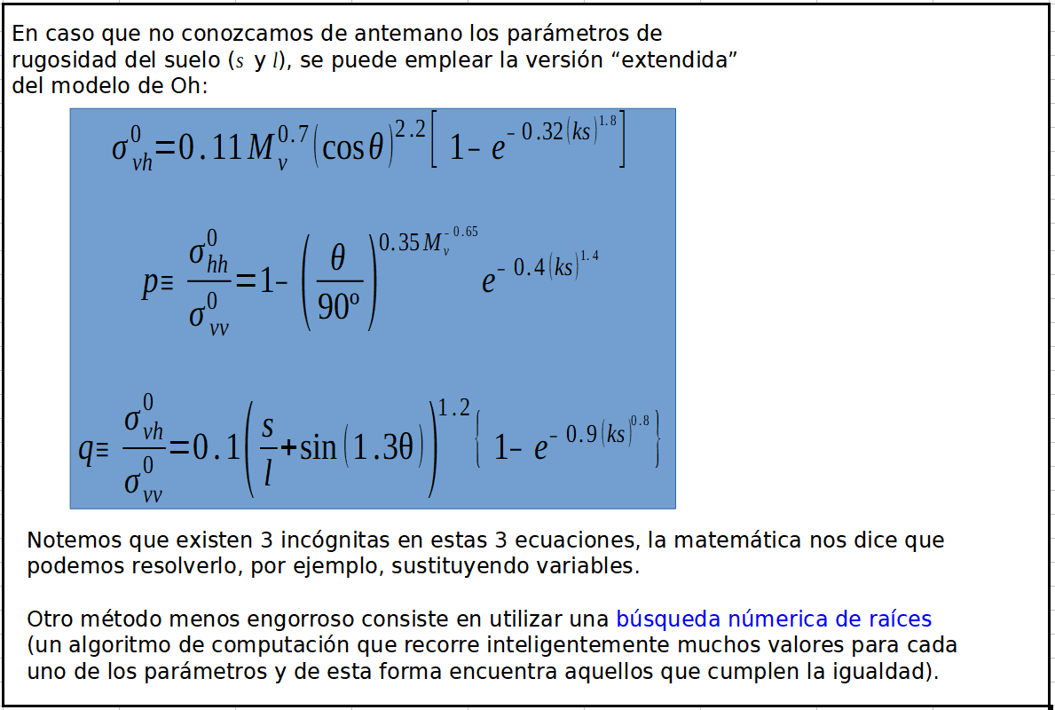

Modelo Inverso
 |  |  |  |  | Modelo Inverso de Oh
Backscattering en polarización HH | Backscattering en polarización VV | Cociente copol | Ángulo cenital de incidencia | Longitud de onda del radar | Altura RMS mínima del suelo | Altura RMS intermedia 1 del suelo | Altura RMS intermedia 2 del suelo | Altura RMS intermedia 3 del suelo | Altura RMS máxima del suelo | Humedad mínima del suelo | Humedad intermedia 1 del suelo | Humedad intermedia 2 del suelo | Humedad intermedia 3 del suelo | Humedad máxima del suelo
σ0hh (Potencia) | σ0vv (Potencia) | p | θ (Grados) | λ (cm) | smin (cm) | S1 (cm) | S2 (cm) | S3 (cm) | smax (cm) | Mvmin (m³/m³) | Mv1 (m³/m³) | Mv2 (m³/m³) | Mv3 (m³/m³) | Mvmax (m³/m³)
0.05 | 0.055 | 0.90909090909 | 19 | 5 | 0.3 | 0.6 | 0.9 | 1.2 | 1.6 | 0.10924625168 | 0.12273314471 | 0.14352131817 | 0.17550469572 | 0.25172750312 | 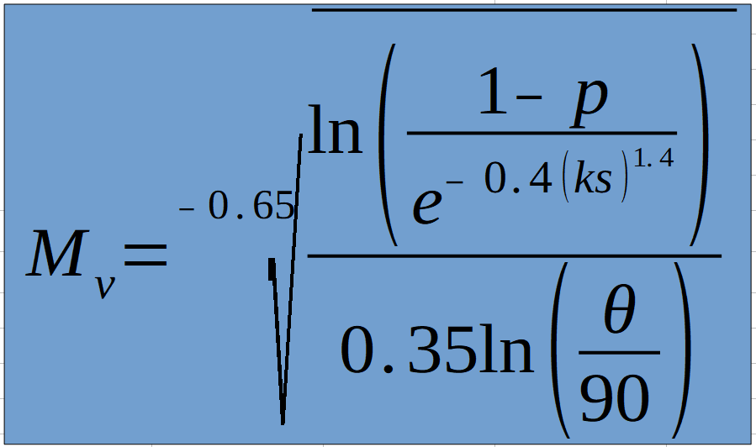
 |  | #DIV/0! | 19 | 5 | 0.3 | 0.6 | 0.9 | 1.2 | 1.6 | #DIV/0! | #DIV/0! | #DIV/0! | #DIV/0! | #DIV/0!
 |  | #DIV/0! | 19 | 5 | 0.3 | 0.6 | 0.9 | 1.2 | 1.6 | #DIV/0! | #DIV/0! | #DIV/0! | #DIV/0! | #DIV/0!
 |  | #DIV/0! | 19 | 5 | 0.3 | 0.6 | 0.9 | 1.2 | 1.6 | #DIV/0! | #DIV/0! | #DIV/0! | #DIV/0! | #DIV/0!
 |  | #DIV/0! | 19 | 5 | 0.3 | 0.6 | 0.9 | 1.2 | 1.6 | #DIV/0! | #DIV/0! | #DIV/0! | #DIV/0! | #DIV/0!
 |  | #DIV/0! | 19 | 5 | 0.3 | 0.6 | 0.9 | 1.2 | 1.6 | #DIV/0! | #DIV/0! | #DIV/0! | #DIV/0! | #DIV/0!
 |  | #DIV/0! | 19 | 5 | 0.3 | 0.6 | 0.9 | 1.2 | 1.6 | #DIV/0! | #DIV/0! | #DIV/0! | #DIV/0! | #DIV/0!
 |  | #DIV/0! | 19 | 5 | 0.3 | 0.6 | 0.9 | 1.2 | 1.6 | #DIV/0! | #DIV/0! | #DIV/0! | #DIV/0! | #DIV/0!
 |  | #DIV/0! | 19 | 5 | 0.3 | 0.6 | 0.9 | 1.2 | 1.6 | #DIV/0! | #DIV/0! | #DIV/0! | #DIV/0! | #DIV/0!
 |  | #DIV/0! | 19 | 5 | 0.3 | 0.6 | 0.9 | 1.2 | 1.6 | #DIV/0! | #DIV/0! | #DIV/0! | #DIV/0! | #DIV/0!
 |  | #DIV/0! | 19 | 5 | 0.3 | 0.6 | 0.9 | 1.2 | 1.6 | #DIV/0! | #DIV/0! | #DIV/0! | #DIV/0! | #DIV/0!
 |  | #DIV/0! | 19 | 5 | 0.3 | 0.6 | 0.9 | 1.2 | 1.6 | #DIV/0! | #DIV/0! | #DIV/0! | #DIV/0! | #DIV/0!
 |  | #DIV/0! | 19 | 5 | 0.3 | 0.6 | 0.9 | 1.2 | 1.6 | #DIV/0! | #DIV/0! | #DIV/0! | #DIV/0! | #DIV/0!
 |  | #DIV/0! | 19 | 5 | 0.3 | 0.6 | 0.9 | 1.2 | 1.6 | #DIV/0! | #DIV/0! | #DIV/0! | #DIV/0! | #DIV/0!

